INFORMACIÓN EMPRESA
RESOLUCIÓN 0312 DE 2019

ESTÁNDARES MÍNIMOS DEL SISTEMA DE GESTIÓN DE LA SEGURIDAD Y SALUD PARA EMPLEADORES Y CONTRATANTES.
PROPUESTA PARA QUE LAS EMPRESAS EVALUEN LOS ESTANDARES MÍNIMOS DE SU SG-SST
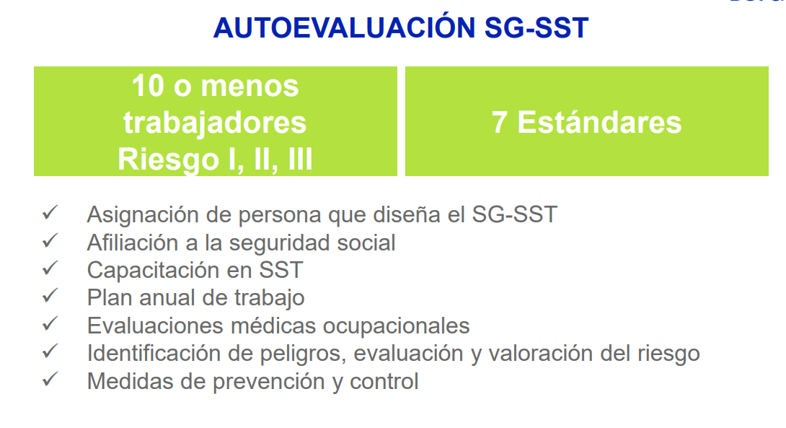

Nombre de la empresa: | PARRA MECANIZADOS LTDA
Nit de la empresa: | 900103534 - 9
No. de trabajadores directos: | 6
No. de trabajadores Indirectos: | 3
Fecha de realización: | FEB - 2020.
Realizado por: | CATERIN GUZMAN - 86915 MAYRA PRIETO - 90602 LORENA PARRA - COD 90621
Cargo: | ESTUDIANTES
Asesorado por: | MG JULY PATRICIA CASTIBLANCO
Cargo: | ESPECIALIZACION EN GERENCIA DE LA SEGURIDAD Y SALUD EN EL TRABAJO
Ciudad: | BOGOTA
Departamento de ubicación: | CUNDINAMARCA
Sector Económico: | FABRICACION REPUESTOS - MANTENIMIENTO A MAQUINARIA - METALMECANICA
Clase de Riesgo: | III

CUMPLIMIENTO PHVA
Desarrollo por Ciclo PHVA (%)
 | Maximo | Obtenido
I. PLANEAR | 25 | 20
II. HACER | 60 | 20
III. VERIFICAR | 5 | 0
IV. ACTUAR | 10 | 0

